分岐網羅①
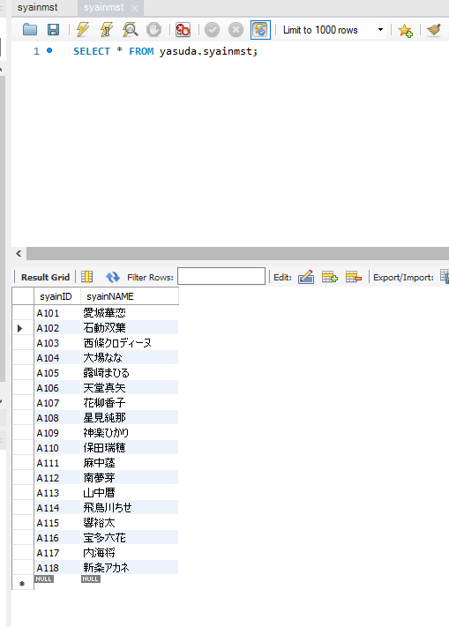
分岐網羅チェック
社員名の存在チェック(OKパターン)

 | ▼削除直前のデータベース
 | ※社員IDがA001,A101~A118まで削除されている
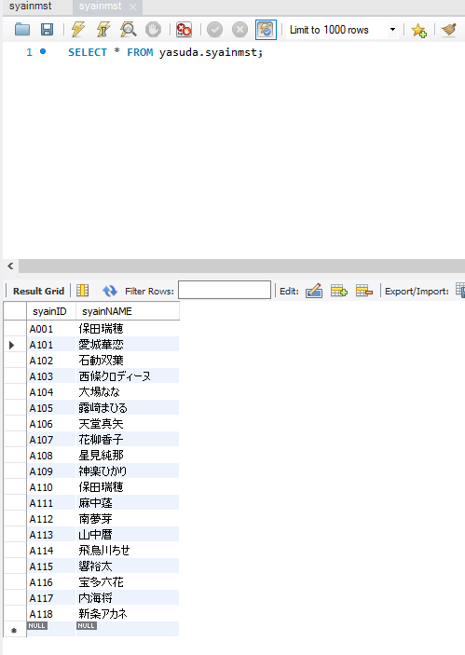

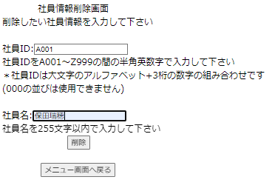
 | ▼削除ボタン押下直前の画面
 | ※社員IDが半角大文字アルファベット1桁＋半角数字3桁の計4桁で入力されている
 | ※社員名が全角文字256文字以内で入力されている

入力したら押下

 | ▼確認ボタン押下直後の画面
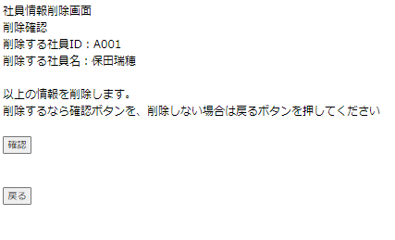

確認したら押下

 | ▼確認ボタン押下直後の画面
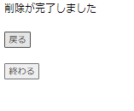

 | ▼削除直後のデータベース
 | ※「確認ボタン押下直前の画面」で入力した値が削除されている

分岐網羅②
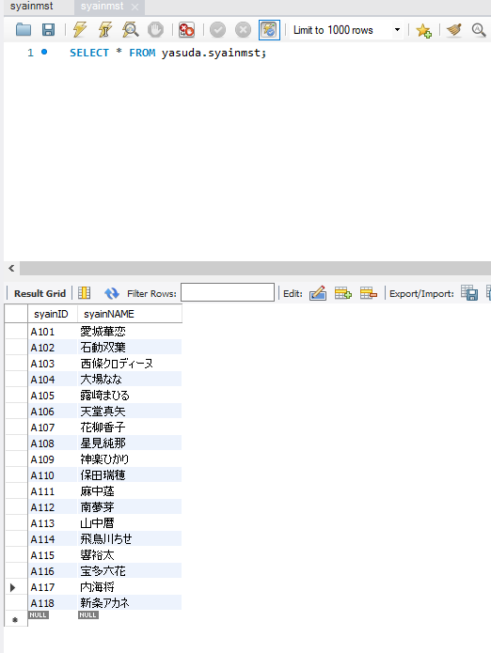
分岐網羅チェック
社員名の存在チェック(NGパターン)

 | ▼削除直前のデータベース
 | ※社員IDがA101~A118まで削除されている

 | ▼削除ボタン押下直前の画面
 | ※社員IDが半角大文字アルファベット1桁＋半角数字3桁の計4桁で入力されている
 | ※社員名が全角文字256文字以内で入力されている
 | ※社員名はマスタに登録されていない値
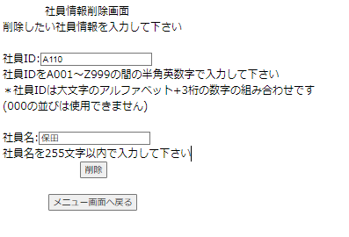

入力したら押下

 | ▼削除ボタン押下直後の画面
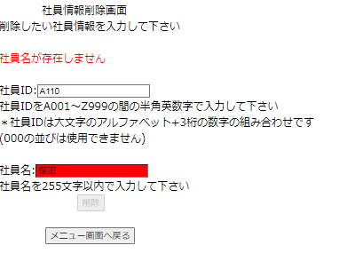

 | ▼削除ボタン押下直後のデータベース
 | ※「削除ボタン押下直前の画面」で入力された値が削除されていない

条件網羅①
条件網羅チェック
社員ID、社員名の存在チェック(OKパターン)

 | ▼削除直前のデータベース
 | ※社員IDがA101~A118まで削除されている

 | ▼削除ボタン押下直前の画面
 | ※社員IDが半角大文字アルファベット1桁＋半角数字3桁の計4桁で入力されている
 | ※社員名が全角文字256文字以内で入力されている

入力したら押下

 | ▼確認ボタン押下直後の画面

確認したら押下

 | ▼確認ボタン押下直後の画面

 | ▼削除直後のデータベース
 | ※「確認ボタン押下直前の画面」で入力した値が削除されている

条件網羅②
条件網羅チェック
社員ID、社員名の存在チェック(NGパターン)

 | ▼削除直前のデータベース
 | ※社員IDがA101~A118まで削除されている

 | ▼削除ボタン押下直前の画面
 | ※社員IDが半角大文字アルファベット1桁＋半角数字3桁の計4桁で入力されている
 | ※社員名が全角文字256文字以内で入力されている
 | ※社員IDが社員名と紐づいていない
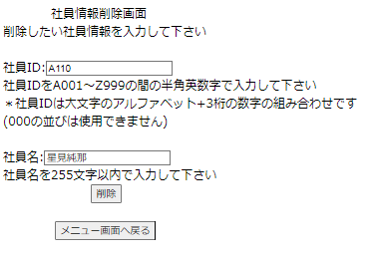

入力したら押下

 | ▼削除ボタン押下直後の画面
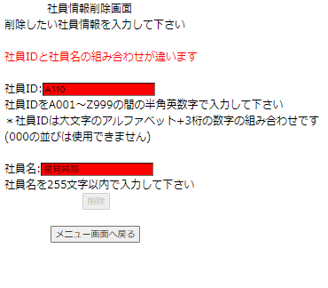

 | ▼削除直後のデータベース
 | ※「削除ボタン押下直前の画面」で入力された値が削除されていない

入力文字種別①
入力文字種別
社員名の入力形式チェック(OKパターン)

 | ▼削除直前のデータベース
 | ※社員IDがA101~A118まで削除されている

 | ▼削除ボタン押下直前の画面
 | ※社員IDが半角大文字アルファベット1桁＋半角数字3桁の計4桁で入力されている
 | ※社員名が全角文字256文字以内で入力されている

入力したら押下

 | ▼確認ボタン押下直後の画面

確認したら押下

 | ▼確認ボタン押下直後の画面

 | ▼削除直後のデータベース
 | ※「確認ボタン押下直前の画面」で入力した値が削除されている

入力文字種別②
入力文字種別
社員名の入力形式チェック(NGパターン)

 | ▼削除直前のデータベース
 | ※社員IDがA101~A118まで削除されている

 | ▼削除ボタン押下直前の画面
 | ※社員IDが半角数字4桁で入力されている
 | ※社員名が半角、全角文字256文字以内で入力されている
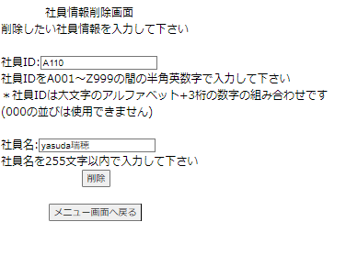

入力したら押下

 | ▼削除ボタン押下直後の画面
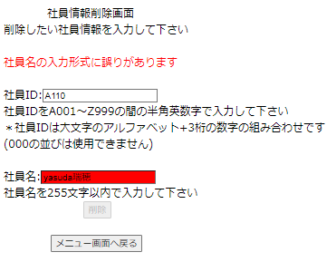

 | ▼削除直後のデータベース
 | ※「削除ボタン押下直前の画面」で入力された値が削除されていない

限界値①
限界値
社員名の存在チェック(OKパターン)

 | ▼削除直前のデータベース
 | ※社員IDがA101~A118まで削除されている

 | ▼削除ボタン押下直前の画面
 | ※社員IDが半角大文字アルファベット1桁＋半角数字3桁の計4桁で入力されている
 | ※社員名が全角文字256文字以内で入力されている

入力したら押下

 | ▼確認ボタン押下直後の画面

確認したら押下

 | ▼確認ボタン押下直後の画面

 | ▼削除直後のデータベース
 | ※「確認ボタン押下直前の画面」で入力した値が削除されている

限界値②
限界値
社員IDの値の上限チェック(NGパターン)

 | ▼削除直前のデータベース
 | ※社員IDがA101~A118まで削除されている

 | ▼削除ボタン押下直前の画面
 | ※社員ID:Z1000が入力されている
 | ※社員名が全角文字256文字以内で入力されている
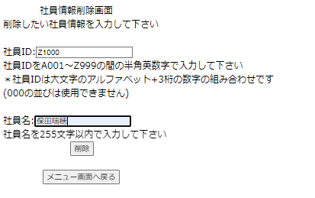

入力したら押下

 | ▼削除ボタン押下直後の画面
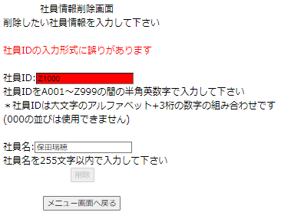

 | ▼削除直前のデータベース
 | ※「削除ボタン押下直前の画面」で入力された値が削除されていない

